ZiarnoWYKRESY
Średnie ceny zakupu pszenicy konsumpcyjnej i kukurydzy w przedsiębiorstwach dokonujących zakupu zbóż w układzie tygodniowym

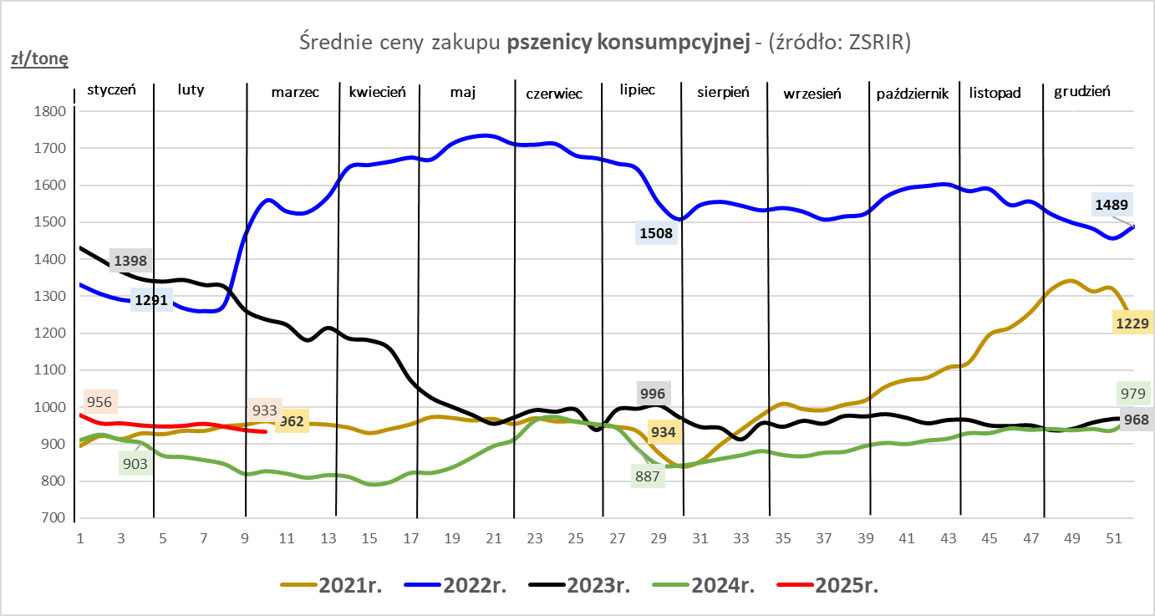
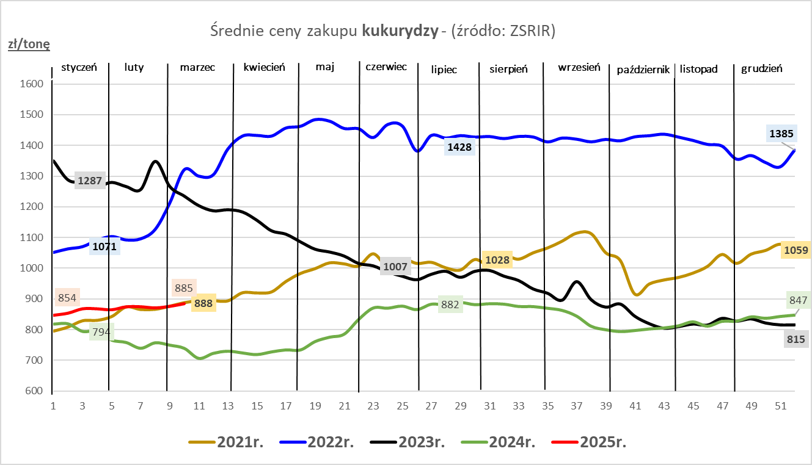

ZiarnoPL_UE_MATIF
Porównanie średnich cen pszenicy konsumpcyjnej i kukurydzy na giełdzie w Paryżu oraz w Polsce i UE
Ceny zbóż w poszczególnych krajach UE dostępne są na stronie | https://agriculture.ec.europa.eu/data-and-analysis/markets/overviews/market-observatories/crops/cereals-statistics_en
W związku z aktualizacją bazy danych KE (nawet do kilku tygodni wstecz) wyliczona średnia cena UE dla poszczególnych zbóż może ulegać zmianie

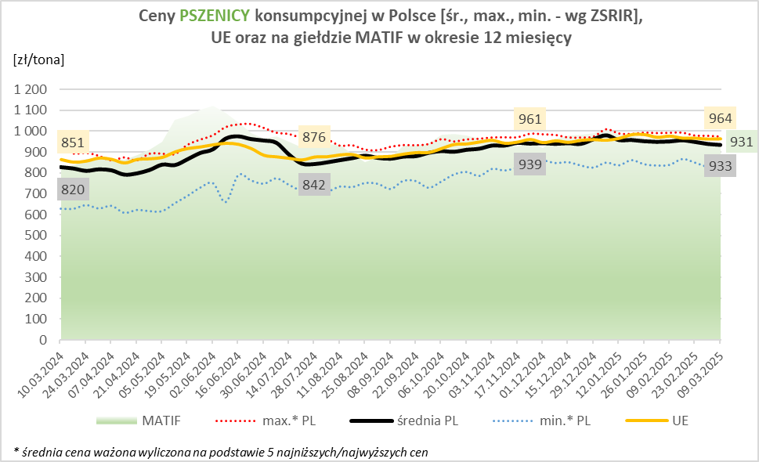
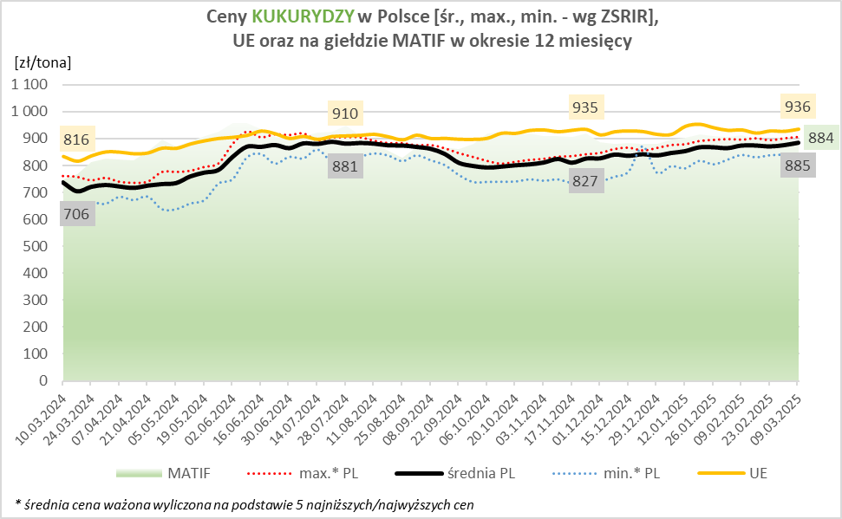

MąkaSPRZED
Średnie ceny sprzedaży mąk w przedsiębiorstwach prowadzących przemiał ziarna zbóż
w okresie: | 03 - 09.03.2025r.

 |  | POLSKA |  |  |  |  | MAKROREGION
 |  |  |  |  |  |  | Centralno-Wschodni |  |  | Południowy |  |  | Północno-Zachodni
MĄKA | TYP MĄKI | Cena [zł/tona] |  | Zmiana | Strukt. obrot. [%] |  | Cena [zł/tona] |  | Zmiana | Cena [zł/tona] |  | Zmiana | Cena [zł/tona] |  | Zmiana
 |  | 2025-03-09 | 2025-03-02 | ceny [%] | 2025-03-09 | 2025-03-02 | 2025-03-09 | 2025-03-02 | ceny [%] | 2025-03-09 | 2025-03-02 | ceny [%] | 2025-03-09 | 2025-03-02 | ceny [%]
PSZENNA detaliczna (1kg) wg rodzaju:
tortowa | 450 | 1,787 | 1,744 | 2.5 | 63.1 | 68.0 | 1,744 | 1,761 | -1.0 | 1,800 | 1,736 | 3.7 | 1,826 | 1,735 | 5.2
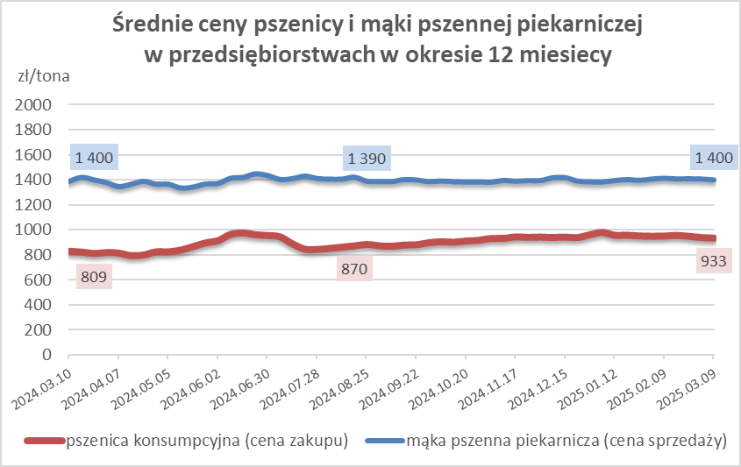
wrocławska | 500 | 1,979 | 2,106 | -6.0 | 11.2 | 13.3 | 1,921 | 2,042 | -5.9 | nld | nld | * | 1,818 | 1,802 | 0.9
poznańska | 500 | 2,334 | 2,268 | 2.9 | 2.7 | 5.2 | nld | 2,282 | * | 2,409 | 2,676 | -10.0 | nld | 1,753 | *
krupczatka | 450/500 | 2,286 | 2,272 | 0.6 | 1.3 | 1.3 | 2,240 | nld | * | -- | nld | -- | nld | nld | *
luksusowa | 550 | 3,422 | 2,950 | 16.0 | 21.8 | 12.2 | 3,659 | 3,762 | -2.8 | nld | nld | * | 1,748 | 1,751 | -0.2
 | Ogółem | - | - | - | 100.0 | 100.0 | - | - | - | - | - | - | - | - | -
PSZENNA | 450 | 2,014 | 2,096 | -3.9 | 4.4 | 6.1 | 1835 | 1842 | -0.3 | 2181 | 2302 | -5.2 | 1772 | 1751 | 1.2
detaliczna | 500 | 2,241 | 2,343 | -4.4 | 2.9 | 3.4 | 2261 | 2366 | -4.4 | 2517 | 2862 | -12.1 | 1914 | 1837 | 4.2
(paczkowana 1kg) | 550 | 3,111 | 2,978 | 4.5 | 1.3 | 0.8 | nld | 3762 | * | nld | nld | * | 1637 | 1755 | -6.7
 | 650 | 1,527 | 1,525 | 0.2 | 0.4 | 0.3 | -- | -- | -- | 1526 | 1531 | -0.3 | 1532 | nld | *
 | Ogółem | - | - | - | 9.0 | 10.7 | -- | -- | -- | -- | -- | -- | -- | -- | --
PSZENNA | 450 | 1,611 | 1,615 | -0.3 | 1.7 | 1.7 | 1560 | 1556 | 0.3 | 1727 | 1767 | -2.3 | 1381 | 1387 | -0.4
piekarnicza | 500 | 1,495 | 1,519 | -1.6 | 9.8 | 11.0 | 1518 | 1609 | -5.6 | 1490 | 1489 | 0.1 | 1466 | 1448 | 1.3
(w workach) | 550 | 1,540 | 1,482 | 3.9 | 4.5 | 3.6 | 1689 | 1575 | 7.2 | 1482 | 1479 | 0.2 | 1426 | 1400 | 1.8
 | 650 | 1,424 | 1,438 | -1.0 | 1.8 | 1.8 | 1387 | 1357 | 2.2 | 1447 | 1479 | -2.2 | 1367 | 1345 | 1.7
 | 750 | 1,397 | 1,392 | 0.3 | 6.4 | 6.4 | 1386 | 1394 | -0.6 | 1425 | 1452 | -1.8 | 1355 | 1322 | 2.5
 | 850 | 1,484 | 1,568 | -5.3 | 0.2 | 0.2 | nld | 1498 | * | -- | nld | -- | nld | nld | *
 | Ogółem | - | - | - | 24.3 | 24.7 | - | - | - | - | - | - | - | - | -
PSZENNA | 450 | 1,348 | 1,362 | -1.0 | 2.9 | 2.2 | 1323 | nld | * | 1341 | 1365 | -1.7 | nld | nld | *
piekarnicza | 500 | 1,382 | 1,378 | 0.3 | 13.0 | 12.4 | 1335 | 1341 | -0.4 | 1453 | 1436 | 1.2 | 1363 | 1412 | -3.5
(luzem) | 550 | 1,411 | 1,427 | -1.2 | 21.9 | 22.5 | 1320 | 1322 | -0.2 | 1413 | 1443 | -2.1 | 1445 | 1439 | 0.4
 | 650 | 1,351 | 1,349 | 0.2 | 9.5 | 8.3 | 1283 | 1290 | -0.5 | 1394 | 1403 | -0.6 | nld | 1304 | *
 | 750 | 1,280 | 1,285 | -0.4 | 10.4 | 10.7 | 1290 | 1283 | 0.6 | 1274 | 1289 | -1.1 | 1287 | 1280 | 0.5
 | 850 | 1,245 | 1,242 | 0.2 | 0.7 | 0.7 | 1245 | 1245 | -0.1 | -- | nld | -- | -- | -- | --
 | Ogółem | - | - | - | 58.3 | 56.7 | - | - | - | - | - | - | - | - | -
ŻYTNIA | 580 | 1,228 | 1,288 | -4.6 | 0.2 | 0.4 | 1209 | 1226 | -1.4 | nld | 1340 | * | nld | 1345 | *
piekarnicza | 720 | 1,261 | 1,269 | -0.6 | 2.9 | 2.7 | 1253 | 1297 | -3.4 | 1313 | 1290 | 1.8 | 1236 | 1227 | 0.8
(w workach) | 2000 | 1,281 | 1,272 | 0.7 | 0.2 | 0.3 | 1256 | 1264 | -0.6 | nld | nld | * | 1362 | 1295 | 5.2
 | Ogółem | - | - | - | 3.4 | 3.3 | - | - | - | - | - | - | - | - | -
ŻYTNIA | 580 | 1,154 | nld | * | 0.1 | 0.0 | nld | -- | -- | nld | nld | * | -- | -- | --
piekarnicza | 720 | 1,081 | 1,067 | 1.4 | 4.9 | 4.4 | 1069 | 1053 | 1.5 | 1114 | 1103 | 0.9 | 1090 | 1076 | 1.3
(luzem) | 2000 | nld | nld | * | 0.0 | 0.1 | nld | nld | * | -- | -- | -- | -- | -- | --
 | Ogółem | - | - | - | 5.0 | 4.5 | - | - | - | - | - | - | - | - | -
 |  |  |  | Ogółem | 100.0 | 100.0

MąkaZAK
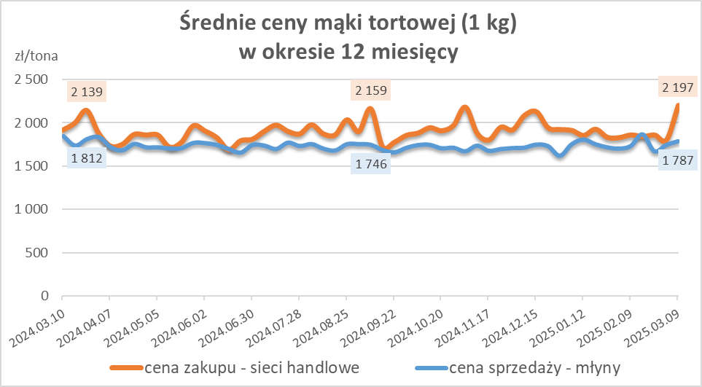
Średnie ceny zakupu mąki pszennej (ważniejszych rodzajów) płacone przez podmioty handlu detalicznego
w okresie: | 03 - 09.03.2025r.

Towar |  | POLSKA
 |  | Cena [zł/tona] |  | Zmiana
 |  | 2025-03-09 | 2025-03-02 | ceny [%]
PSZENNA detaliczna (1kg) wg rodzaju | Tortowa 450 | 2,197 | 1,800 | 22.0
 | Luksusowa 550 | 1,805 | 1,649 | 9.5
 | Wrocławska 500 | 2,407 | 1,859 | 29.5
zakup większych ilości w niższej cenie

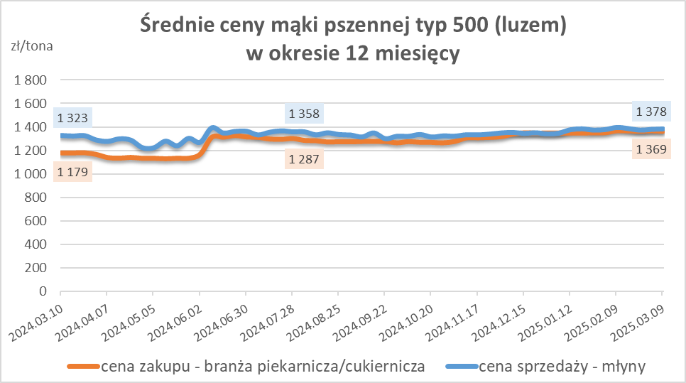
Średnie ceny zakupu mąki (ważniejszych rodzajów) płacone przez podmioty branży piekarsko-cukierniczej
w okresie: | 03 - 09.03.2025r.

Towar | Typ | POLSKA
 |  | Cena [zł/tona] |  | Zmiana
 |  | 2025-03-09 | 2025-03-02 | ceny [%]
Pszenna luzem | 500 | 1,365 | 1,369 | -0.3
 | 750 | 1,252 | 1,250 | 0.2
Żytnia luzem | 720 | 1,032 | 1,053 | -1.9
Pszenna w workach | 500 | nld | 1,665 | *
 | 750 | -- | nld | --
Żytnia w workach | 720 | nld | 1,244 | *

HZ wykresy
